关系图
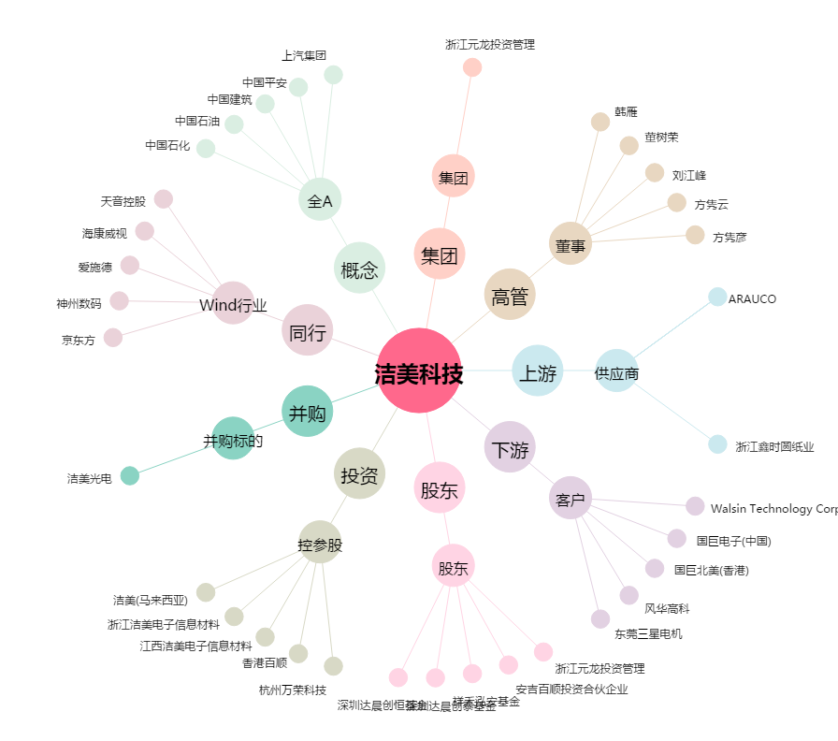
洁美科技[002859.SZ] - 关系概览图

